システム概要図
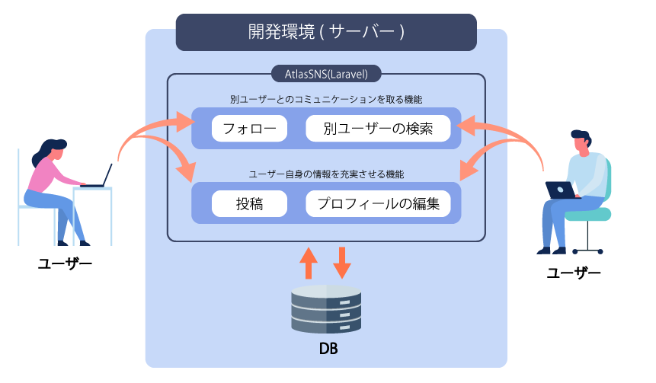

ページ遷移図
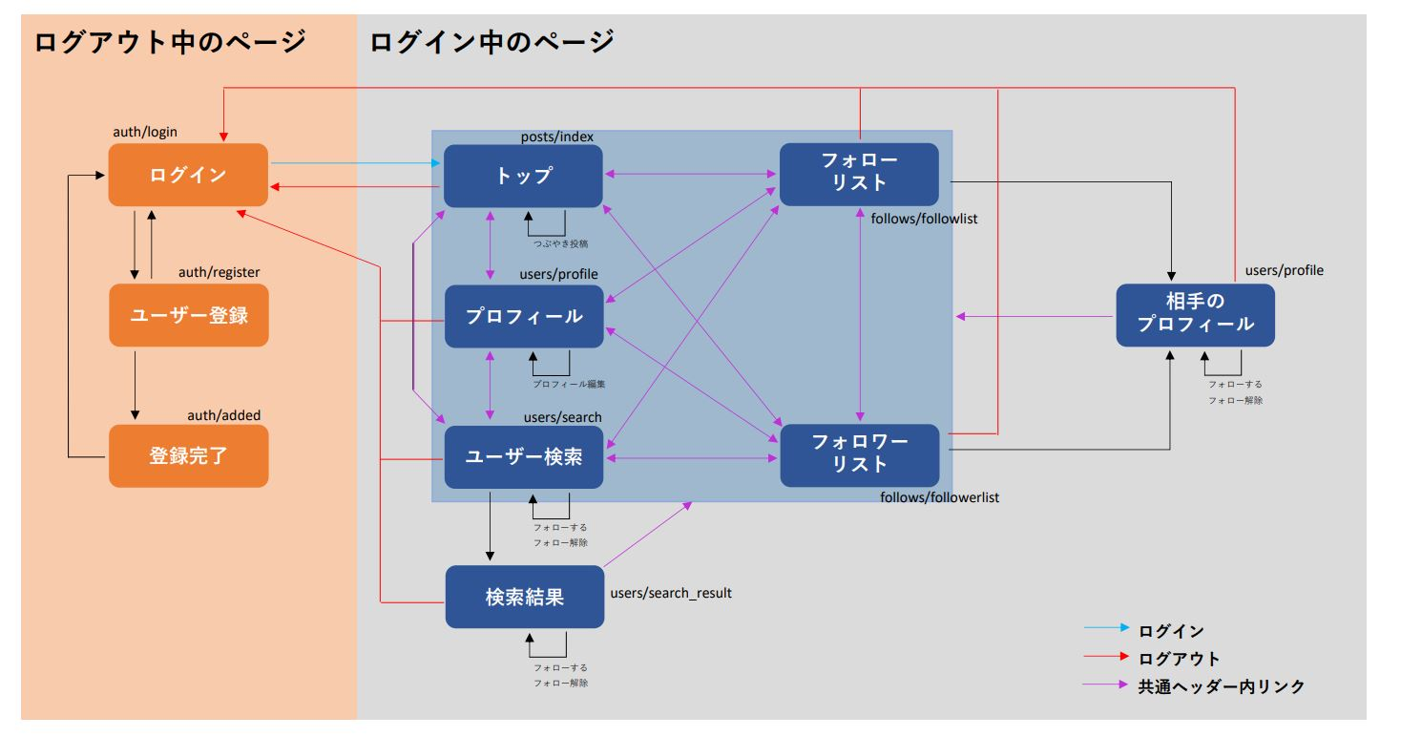
ログイン中の全ページからログアウトできます。
紫の範囲は共通ヘッダー,サイドバーにあるリンクから移動できます。 ログイン中の全てのページから、範囲内の５つのページへの移動が可能となります。

このページ遷移図には、ブラウザに表示されますユーザー視点でのページ移動となります。
※ユーザー検索は検索結果のページを作らなくてもよい

ページ遷移のプロトタイプを用意しました。 ※完成サンプルではございません。 ※URL先の資料は全員と共有されています。 コメント欄への記載はしないでください
https://xd.adobe.com/view/2b948973-e752-4367-60d2-e0cf9adc8747-5da5/?hints=off
パスワード：AtlasSNS00

テーブル定義・ER図
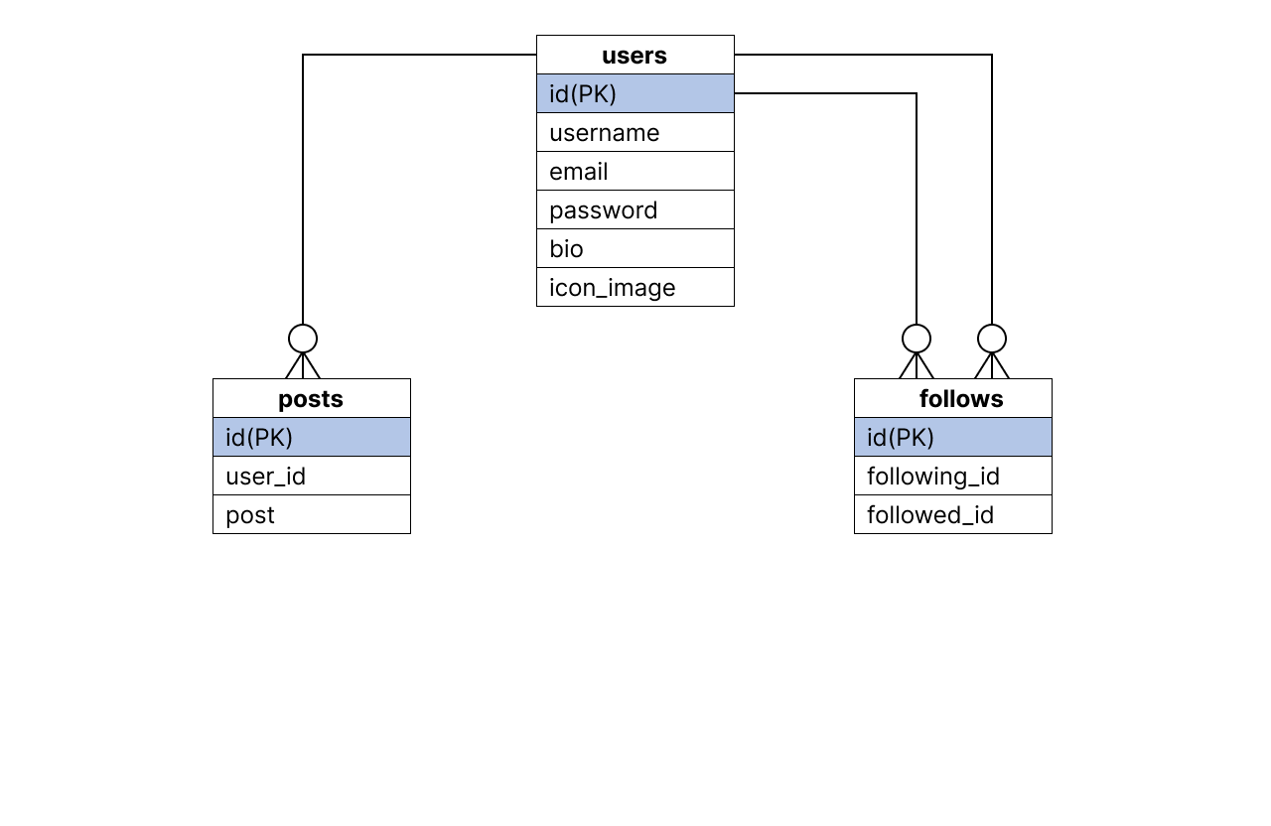
テーブル定義
DB名 | atlas_sns

テーブル名 | users
 | 役割 | Field | Type | Null | Key | Default | Extra
 | ID番号 | id | int(11) | NO | primary | NULL
 | ユーザー名 | username | varchar(255) | NO |  | NULL
 | メールアドレス | email | varchar(255) | NO | unique | NULL
 | ログインパス | password | varchar(255) | NO |  | NULL
 | 自己紹介文 | bio | varchar(400) | YES |  | NULL
 | ユーザーアイコン | icon_image | varchar(255) | NO |  | icon1.png
 | 登録日 | created_at | timestamp | NO |  | current_timestamp
 | 更新日 | updated_at | timestamp | NO |  | current_timestamp | on update current_timestamp

 | posts
 | 役割 | Field | Type | Null | Key | Default | Extra
 | ID番号 | id | int(11) | NO | primary | NULL | auto_increment
 | だれの投稿か | user_id | unsignedBigInteger | NO | foreign | NULL
 | 投稿内容 | post | varchar(400) | NO |  | NULL
 | 登録日 | created_at | timestamp | NO |  | current_timestamp
 | 更新日 | updated_at | timestamp | NO |  | current_timestamp | on update current_timestamp

 | follows
 | 役割 | Field | Type | Null | Key | Default | Extra
 | ID番号 | id | int(11) | NO | primary | NULL
 | フォローした人 | following_id | int(11) | NO |  | NULL
 | フォローされた人 | followed_id | int(11) | NO |  | NULL
 | 登録日 | created_at | timestamp | NO |  | current_timestamp
 | 更新日 | updated_at | timestamp | NO |  | current_timestamp | on update current_timestamp

ER図

